Sheet1
pack A | 方案同8x8转置类似
origin
ymm0 | 00 | 01 | 02 | 03 | 04 | 05 | 06 | 07 |  | ymm0 | 00 | 10 | 01 | 11 | 04 | 14 | 05 | 15
ymm1 | 10 | 11 | 12 | 13 | 14 | 15 | 16 | 17 |  | ymm1 | 02 | 12 | 03 | 13 | 06 | 16 | 07 | 17
ymm2 | 20 | 21 | 22 | 23 | 24 | 25 | 26 | 27 | >>>>>>> | ymm2 | 20 | 30 | 21 | 31 | 24 | 34 | 25 | 35
ymm3 | 30 | 31 | 32 | 33 | 34 | 35 | 36 | 37 |  | ymm3 | 22 | 32 | 23 | 33 | 26 | 36 | 27 | 37
ymm4 | 40 | 41 | 42 | 43 | 44 | 45 | 46 | 47 |  | ymm4 | 40 | 50 | 41 | 51 | 44 | 54 | 45 | 55
ymm5 | 50 | 51 | 52 | 53 | 54 | 55 | 56 | 57 |  | ymm5 | 42 | 52 | 43 | 53 | 46 | 56 | 47 | 57
实际上是一个转置操作 |  |  |  |  |  |  |  |  |  |  |  |  |  | V
 |  |  |  |  |  |  |  |  |  |  |  |  |  | V
 |  |  |  |  |  |  |  |  |  |  |  |  |  | V
final |  |  |  |  |  |  |  |  |  |  |  |  |  | V
ymm0 | 00 | 10 | 20 | 30 | 40 | 50 | 01 | 11 |  | ymm0 | 00 | 10 | 20 | 30 | 04 | 14 | 24 | 34 | ymm0 ymm2
ymm1 | 21 | 31 | 41 | 51 | 02 | 12 | 22 | 32 |  | ymm1 | 21 | 31 | 41 | 51 | 25 | 35 | 45 | 55 | ymm2 ymm4
ymm2 | 42 | 52 | 03 | 13 | 23 | 33 | 43 | 53 | <<<<<<< | ymm2 | 42 | 52 | 03 | 13 | 46 | 56 | 07 | 17 | ymm5 ymm1
ymm3 | 04 | 14 | 24 | 34 | 44 | 54 | 05 | 15 |  | ymm3 | 40 | 50 | 01 | 11 | 44 | 54 | 05 | 15 | ymm4 ymm0
ymm4 | 25 | 35 | 45 | 55 | 06 | 16 | 26 | 36 |  | ymm4 | 02 | 12 | 22 | 32 | 06 | 16 | 26 | 36 | ymm1 ymm3
ymm5 | 46 | 56 | 07 | 17 | 27 | 37 | 47 | 57 |  | ymm5 | 23 | 33 | 43 | 53 | 27 | 37 | 47 | 57 | ymm3 ymm5

复杂的我们想不出来，那先思考一个简单的，如何对向量寄存器中8x8的矩阵做转置
origin
ymm0 | 00 | 01 | 02 | 03 | 04 | 05 | 06 | 07
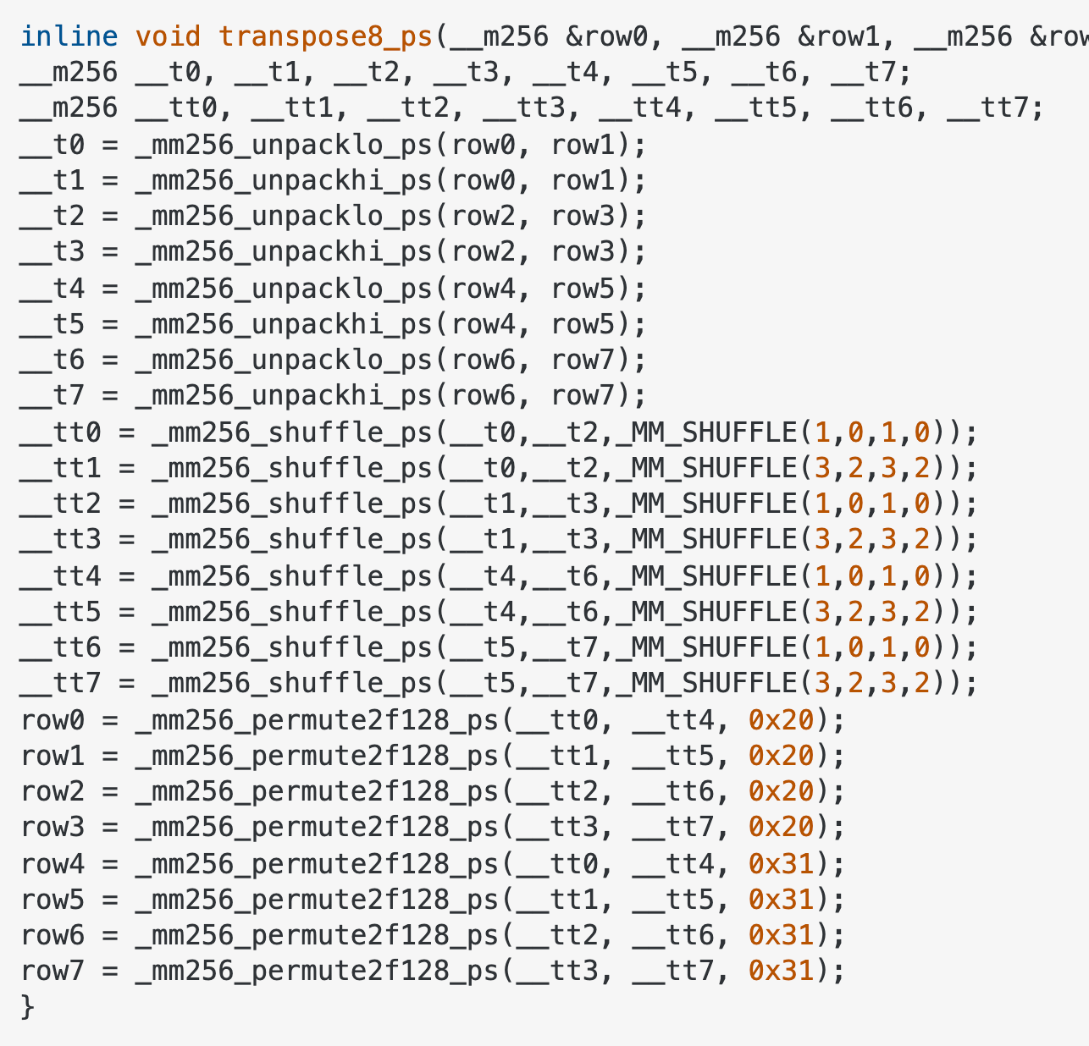
ymm1 | 10 | 11 | 12 | 13 | 14 | 15 | 16 | 17
ymm2 | 20 | 21 | 22 | 23 | 24 | 25 | 26 | 27
ymm3 | 30 | 31 | 32 | 33 | 34 | 35 | 36 | 37
ymm4 | 40 | 41 | 42 | 43 | 44 | 45 | 46 | 47
ymm5 | 50 | 51 | 52 | 53 | 54 | 55 | 56 | 57
ymm6 | 60 | 61 | 62 | 63 | 64 | 65 | 66 | 67
ymm7 | 70 | 71 | 72 | 73 | 74 | 75 | 76 | 77

after _mm256_unpacklo_ps _mm256_unpackhi_ps

ymm0 | 00 | 10 | 01 | 11 | 04 | 14 | 05 | 15
ymm1 | 02 | 12 | 03 | 13 | 06 | 16 | 07 | 17
ymm2 | 20 | 30 | 21 | 31 | 24 | 34 | 25 | 35
ymm3 | 22 | 32 | 23 | 33 | 26 | 36 | 27 | 37
ymm4 | 40 | 50 | 41 | 51 | 44 | 54 | 45 | 55
ymm5 | 42 | 52 | 43 | 53 | 46 | 56 | 47 | 57
ymm6 | 60 | 70 | 61 | 71 | 64 | 74 | 65 | 75
ymm7 | 62 | 72 | 63 | 73 | 66 | 76 | 67 | 77

after _mm256_shuffle_ps

ymm0 | 00 | 10 | 20 | 30 | 04 | 14 | 24 | 34
ymm1 | 01 | 11 | 21 | 31 | 05 | 15 | 25 | 35
ymm2 | 02 | 12 | 22 | 32 | 06 | 16 | 26 | 36
ymm3 | 03 | 13 | 23 | 33 | 07 | 17 | 27 | 37
ymm4 | 40 | 50 | 60 | 70 | 44 | 54 | 64 | 74
ymm5 | 41 | 51 | 61 | 71 | 45 | 55 | 65 | 75
ymm6 | 42 | 52 | 62 | 72 | 46 | 56 | 66 | 76
ymm7 | 43 | 53 | 63 | 73 | 47 | 57 | 67 | 77

after _mm256_permute2f128_ps

ymm0 | 00 | 10 | 20 | 30 | 40 | 50 | 60 | 70
ymm1 | 01 | 11 | 21 | 31 | 41 | 51 | 61 | 71
ymm2 | 02 | 12 | 22 | 32 | 42 | 52 | 62 | 72
ymm3 | 03 | 13 | 23 | 33 | 43 | 53 | 63 | 73
ymm4 | 04 | 14 | 24 | 34 | 44 | 54 | 64 | 74
ymm5 | 05 | 15 | 25 | 35 | 45 | 55 | 65 | 75
ymm6 | 06 | 16 | 26 | 36 | 46 | 56 | 66 | 76
ymm7 | 07 | 17 | 27 | 37 | 47 | 57 | 67 | 77

